develop
Index | Phenomenon | Cause | Remark | Extend

1 | 对应 17841 bridge firmware path

2 | 在本工程中，table 的高度都是在 python 代码中设置的，不要在 QtDesigner 中设置最大或最小高度，否则和代码的值冲突后，显示效果为高度不可变，不管是代码值，还是 QtDesigner 中设置的值都不起作用。 | 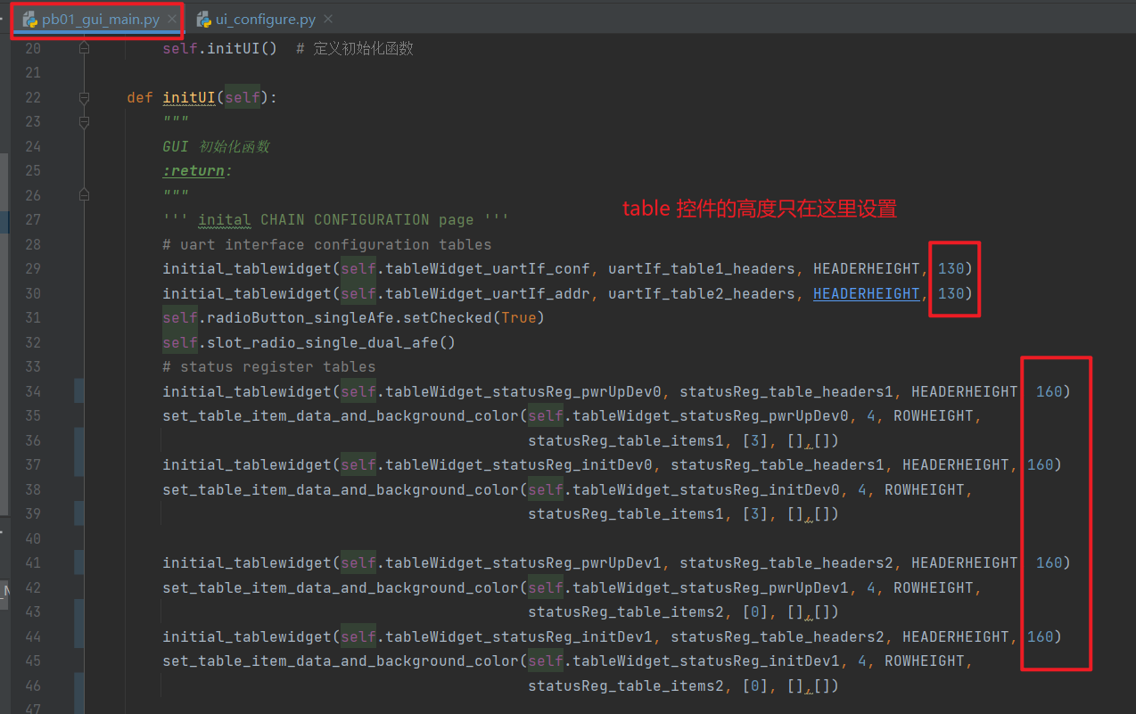 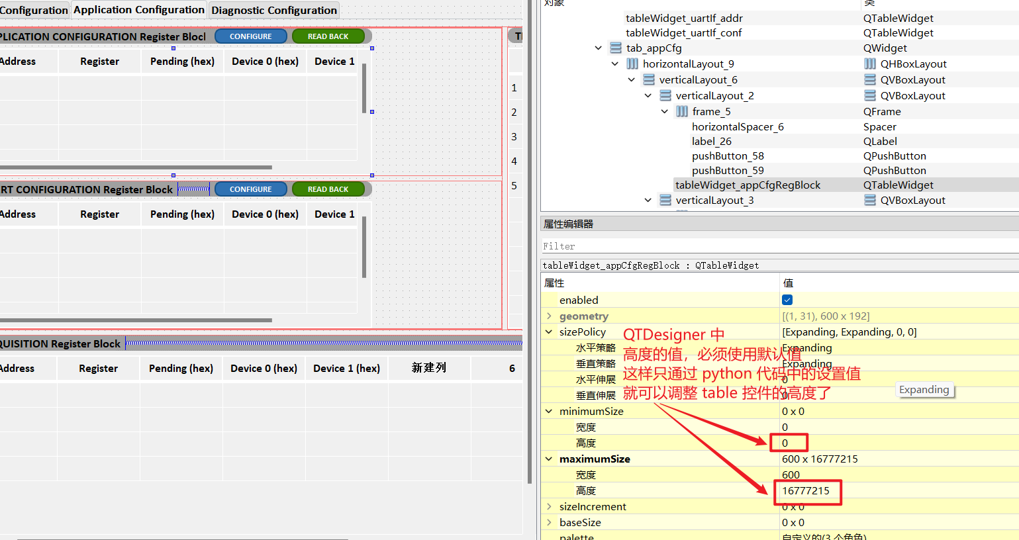

3 | 控件命名规则：

4 | tablewidget 控件的标题栏不能合并，本工程实现标题栏合并的方法是：先隐藏标题栏，然后用首行作为标题栏，加粗首行字体，然后合并首行的方法实现合并标题栏。

5 | NoneType' object has no attribute 'setBackground' 报错的原因： | table 控件调用 setBackground 函数设置某个 item 的背景颜色时，要注意：调用此函数前，必须保证 table 对应的 item 已经被初始化，及要先在该 item 中填入一个值后再设置背景颜色。所以调用这个函数前，要先调用自己写的 set_table_item 函数，这里面有给各 item 值填入初始化值的操作，也可以不用此函数，直接给 item 填入值也可以。 | 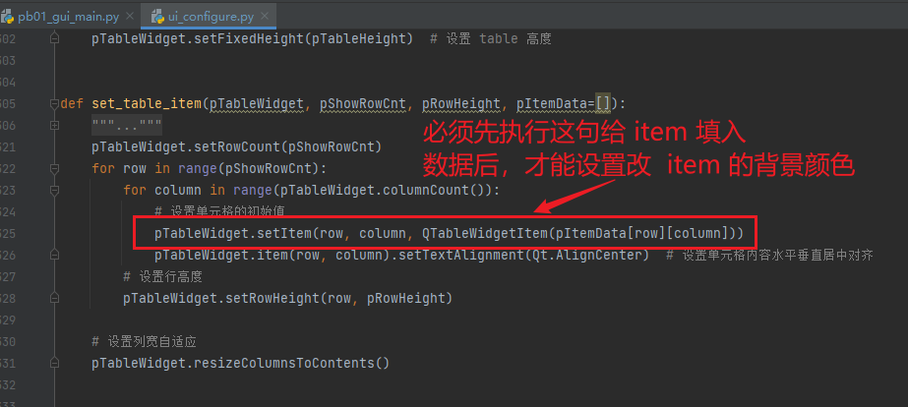

6 | status block led label 列表的 0 位置，对应着 status 寄存器变量的 bit15,所以用 0x8000 开始右移设置

7 | 在 initial daisy-chain 之前，一定要先初始化 bridge (max17841)。 初始化 max17841 在两个地方执行： | 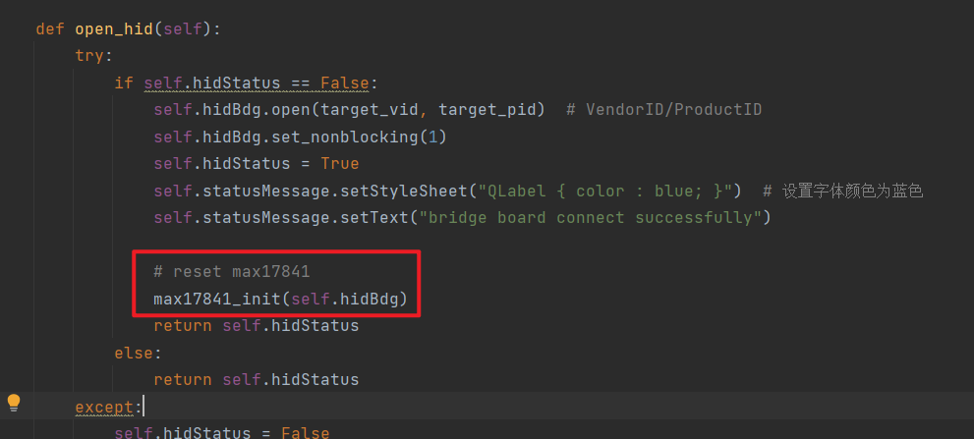 1. open_hid 中，连接 bridge 后马上初始化 17841 | 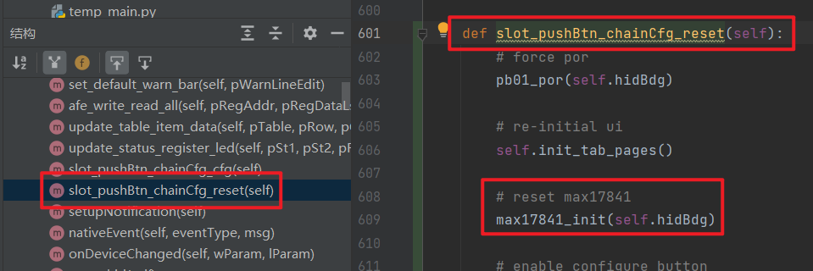 2. chainCfgPage 执行 POR 后

8 | POR 执行后，一定要等一段时间才能再重新 初始化 daisy-chain，否则程序容易退出。

9 | 17841 对 ALERTPACKET command 要特殊处理： 17841 tx buffer 能发送的最大 message 长度为 6 小于 ALERTPACKET command 长度 8. 为解决此问题，需要用两个 tx queue 拼接。 拼接注意事项：配置第一组 message no stop; 发送前先 disable keep alive；然后发送第一组 message；配置第二组 message no preamble; 发送第二组 message; 最后再enable keep alive. | 拼接 alertpacket command 的流程放在 firmware 中完成，因为 disable keep alive 后,在 20ms 内没完成 alertpacket command 的拼接和发送的话，PB01 就会 shut down，用 script 完成拼接步骤，传输时间较长约 90ms，所以要放在 firmware 中完成。 | 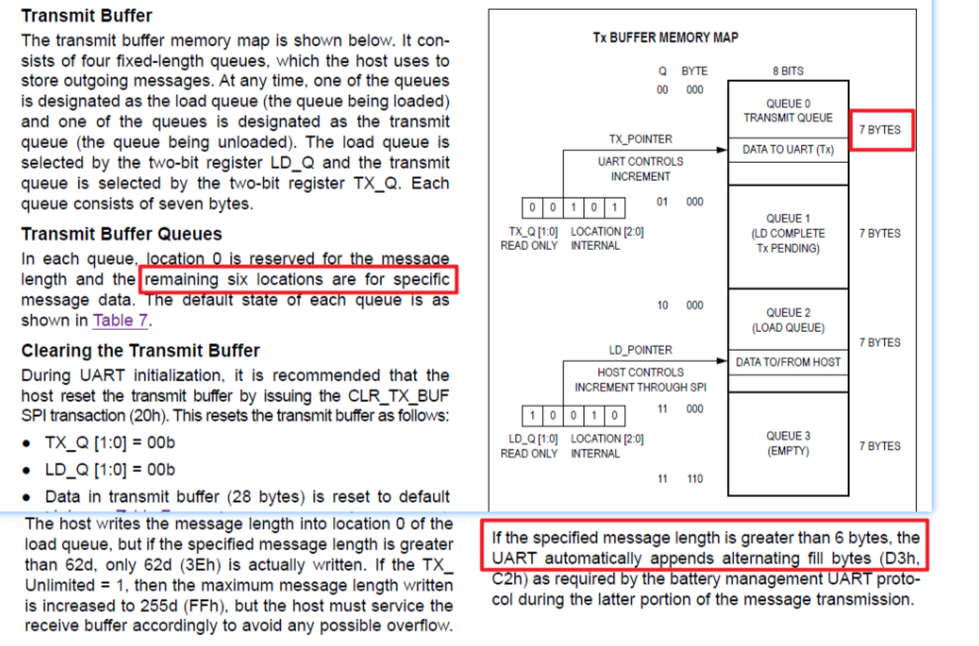 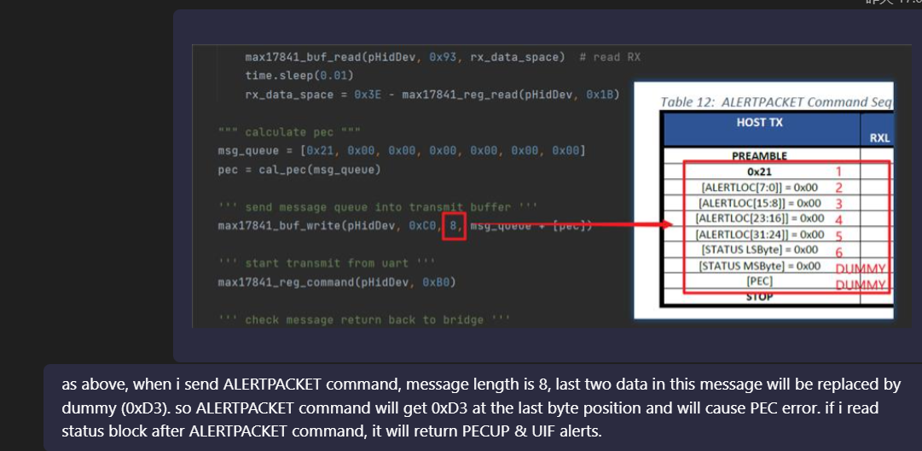

10 | 在开发 PB01 GUI 的项目中，出现偶尔 HID 返回空字符的现象，导致 GUI 接收数据错误，debug 发现下位机工作没有问题，并且 用 Bus Hound 观察，数据也正确返回给了 PC。 | 问题出在脚本调用 hidapi 的 API 函数中。目前使用了两种方法，具体是什么原因，推测是 set_nonblocking(1) 导致。 方法1：当出现数据返回错误后，关闭 hid，并重新打开。使用此方法，还是会出现数据返回错误，但在数据返回错误后，调用此方法，可以保证后续 hid 操作正确完成。 方法2:script 中打开 hid 后，不设置 blocking。使用此方法后，目前没有再出现数据返回错误的现象。

